操作及配置说明
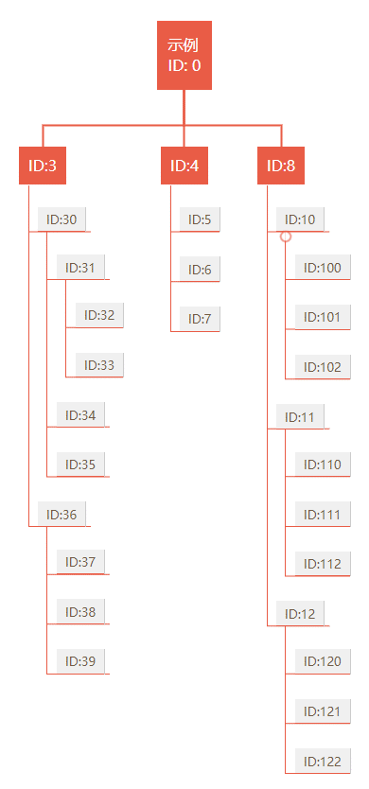
操作及配置说明(开发人员)
注意：该应用设计是为非华为客户，主要是解决简单的交互DEMO/项目能快速交付；可用于管理视频、图片、按扭等资源与业务交互逻辑的自定义。

◆ 【概念】连接 Connection
连接包括非标通信协议的TCP/IP网络连接、串口连接、Modbus协议；包含简单的自定义数据事件(非标协议)，IO事件(Modbus协议)，具体配置见【XML-Event说明】
◆ 【概念】模板与引用模板 Template&RefTemplate
主要用于减少配置内容，对 XML 配置进行整体查找替换；可以定义多个模板，也可以在模板内套用模板；在模板内定义的变量为引用模块的属性名称/值。
◆ 容器&层级
三层级容器 Background, Middle, Foreground；每层容器包括了 Player, Buttons 对象；Player 用于播放视频、图片资源，Buttons 用于显示按扭资源；所有元素均为显示对象，可以设置其显示对象相关的属性值 (见常用访问属性列表)；
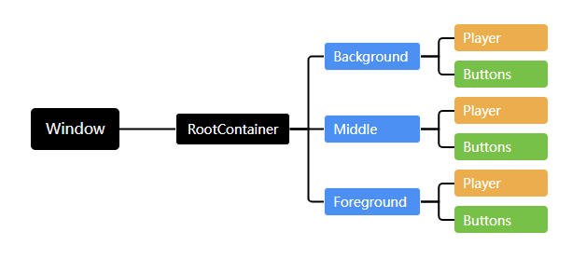

◆ ID&业务逻辑层级
每个Item 都有唯一 ID 属性值，为 int 类型，不可重复；ID 值决定了业务的逻辑层次关系，跟据业务内容来设计 ID 值；

◆ 配置说明
配置包括两个部份：应用程序配置，内容资源配置；
应用程序配置，主要配置窗体属性，以及其它进程或程序的启动信息
内容资源配置，主要配置内容资源，连接配置等

